Sheet1
 |  |  | 实验分析报告

实验名称： |  |  |  |  |  |  | 耗时：

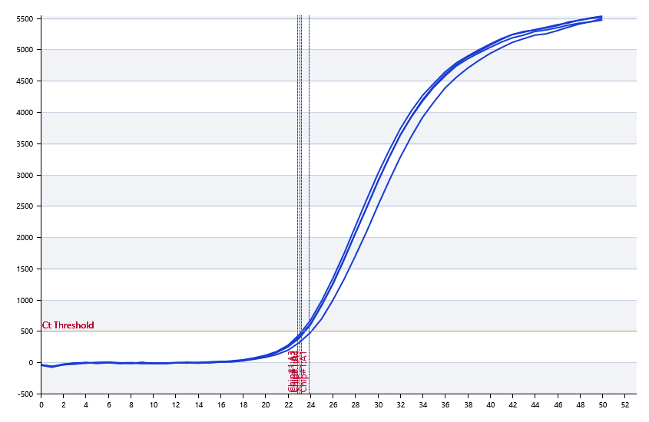

A | 1 | 2 | 3 | 4 | 5 | 6 | 7 | 8
： | 22.65 | 23.025994526 | 22.867201419 | 23.150085783 | 23.710613011 | 23.481236229 | 23.563730904 | 23.679183782
： | 22.65 | 22.271497389 | 22.03810039 | 22.183091208 | 22.895604719 | 23.63754806 | 23.448344505 | 22.521250347
： | 22.65 | 0 | 0 | 0 | 0 | 0 | 0 | 0
： | 22.65 | 0 | 0 | 0 | 0 | 0 | 0 | 0

B | 1 | 2 | 3 | 4 | 5 | 6 | 7 | 8
： | 23.510627306 | 23.080149801 | 23.463007532 | 23.564762291 | 23.514718406 | 22.847565417 | 24.034517954 | 23.116716719
： | 22.17344029 | 22.75966332 | 23.141050515 | 22.884477012 | 23.259632522 | 21.894984734 | 23.843931251 | 22.928668139
： | 0 | 0 | 0 | 0 | 0 | 0 | 0 | 0
： | 0 | 0 | 0 | 0 | 0 | 0 | 0 | 0

预变性温度
预变性时间
变性温度
变性时间
退火温度
退火时间
延伸温度
延伸时间
保持温度
保持时间
循环数

 |  |  |  |  |  | 日 期：

 |  |  |  |  |  | 操 作 人：

